Data
Datum | Månad | Kategori | Detaljer | Belopp | Valuta | Supermarket | Kläder | Apotek | Parkering | Restaurang-Fika | Bil-övrigt | Bensin | Flyg | Heminredning | Inbetalning | Hotel | Nöjen | Transport | Övrigt
 |  |  |  |  |  | City gross/ICA/COOP/LIDL/OOB/HEMKOP | Kappahl/HM/Lindex/Hennes | Apotek/Apotea/Apohem | Park/Betala p | espresso h/gateau/Bageri/SURADEG/Thelin/Jannes/Klang/Asian/phangan/Qopla/mcdo/restaur/chop | OPUS/BIL-FIN/autocenter/BILTEMA/DÄCKSERVI | OKQ8/Circle K | airbaltic/TAP0/FLYTAP/TAP AIR/Norwegian/ryanair/SAS | jysk/zara home/zarahome/IKEA/Hemtex | INBETALNING BANKGIRO | hotel/booking | skansen/museu | SL app/taxi/uber/bolt | -
 | December | Övrigt |  |  | SEK | Nej | Nej | Nej | Nej | Nej | Nej | Nej | Nej | Nej | Nej | Nej | Nej | Nej | Ja
 |  |  |  |  |  | Nej | Nej | Nej | Nej | Nej | Nej | Nej | Nej | Nej | Nej | Nej | Nej | Nej | Ja
 |  |  |  |  |  | Nej | Nej | Nej | Nej | Nej | Nej | Nej | Nej | Nej | Nej | Nej | Nej | Nej | Ja
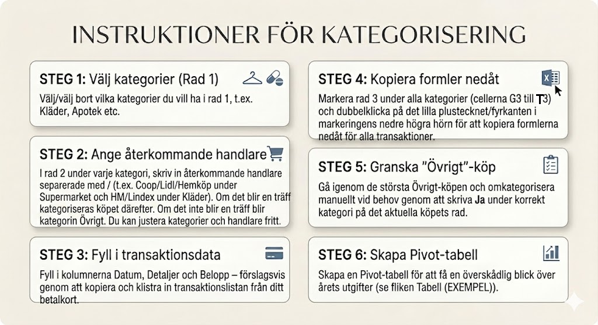
 |  |  |  |  |  | Nej | Nej | Nej | Nej | Nej | Nej | Nej | Nej | Nej | Nej | Nej | Nej | Nej | Ja
 |  |  |  |  |  | Nej | Nej | Nej | Nej | Nej | Nej | Nej | Nej | Nej | Nej | Nej | Nej | Nej | Ja
 |  |  |  |  |  | Nej | Nej | Nej | Nej | Nej | Nej | Nej | Nej | Nej | Nej | Nej | Nej | Nej | Ja
 |  |  |  |  |  | Nej | Nej | Nej | Nej | Nej | Nej | Nej | Nej | Nej | Nej | Nej | Nej | Nej | Ja
 |  |  |  |  |  | Nej | Nej | Nej | Nej | Nej | Nej | Nej | Nej | Nej | Nej | Nej | Nej | Nej | Ja
 |  |  |  |  |  | Nej | Nej | Nej | Nej | Nej | Nej | Nej | Nej | Nej | Nej | Nej | Nej | Nej | Ja
 |  |  |  |  |  | Nej | Nej | Nej | Nej | Nej | Nej | Nej | Nej | Nej | Nej | Nej | Nej | Nej | Ja
 |  |  |  |  |  | Nej | Nej | Nej | Nej | Nej | Nej | Nej | Nej | Nej | Nej | Nej | Nej | Nej | Ja
 |  |  |  |  |  | Nej | Nej | Nej | Nej | Nej | Nej | Nej | Nej | Nej | Nej | Nej | Nej | Nej | Ja

Data (EXEMPEL)
Datum | Månad | Kategori | Detaljer | Belopp | Valuta | Supermarket | Kläder | Apotek | Parkering | Restaurang-Fika | Bil-övrigt | Bensin | Flyg | Heminredning | Inbetalning | Hotel | Nöjen | Transport | Övrigt
 |  |  |  |  |  | City gross/ICA/COOP/LIDL/OOB/HEMKOP | Kappahl/HM/Lindex/Hennes | Apotek/Apotea/Apohem | Park/Betala p | espresso h/gateau/Bageri/SURADEG/Thelin/Jannes/Klang/Asian/phangan/Qopla/mcdo/restaur/chop | OPUS/BIL-FIN/autocenter/BILTEMA/DÄCKSERVI | OKQ8/Circle K | airbaltic/TAP0/FLYTAP/TAP AIR/Norwegian/ryanair/SAS | jysk/zara home/zarahome/IKEA/Hemtex | INBETALNING BANKGIRO | hotel/booking | skansen/museu | SL app/taxi/uber/bolt | -
2026-01-10 | January | Transport | Taxi Stockholm | -680 | SEK | Nej | Nej | Nej | Nej | Nej | Nej | Nej | Nej | Nej | Nej | Nej | Nej | Ja | Nej
2026-01-10 | January | Supermarket | LIDL | -582 | SEK | Ja | Nej | Nej | Nej | Nej | Nej | Nej | Nej | Nej | Nej | Nej | Nej | Nej | Nej
2026-01-11 | January | Övrigt | Gate Gourmet | -33 | SEK | Nej | Nej | Nej | Nej | Nej | Nej | Nej | Nej | Nej | Nej | Nej | Nej | Nej | Ja

2026-03-01 | March | Transport | SL APP | -1060 | SEK | Nej | Nej | Nej | Nej | Nej | Nej | Nej | Nej | Nej | Nej | Nej | Nej | Ja | Nej
2026-01-12 | January | Supermarket | LIDL | -1147 | SEK | Ja | Nej | Nej | Nej | Nej | Nej | Nej | Nej | Nej | Nej | Nej | Nej | Nej | Nej
2026-01-13 | January | Övrigt | AmazonMktplc | -549 | SEK | Nej | Nej | Nej | Nej | Nej | Nej | Nej | Nej | Nej | Nej | Nej | Nej | Nej | Ja
2026-01-13 | January | Övrigt | NORMAL | -60 | SEK | Nej | Nej | Nej | Nej | Nej | Nej | Nej | Nej | Nej | Nej | Nej | Nej | Nej | Ja
2026-01-13 | January | Supermarket | LIDL | -249 | SEK | Ja | Nej | Nej | Nej | Nej | Nej | Nej | Nej | Nej | Nej | Nej | Nej | Nej | Nej
2026-01-13 | January | Kläder | HM | -735 | SEK | Nej | Ja | Nej | Nej | Nej | Nej | Nej | Nej | Nej | Nej | Nej | Nej | Nej | Nej
2026-04-14 | April | Övrigt | AmazonMktplc*Z74K36Q84 | -1336 | SEK | Nej | Nej | Nej | Nej | Nej | Nej | Nej | Nej | Nej | Nej | Nej | Nej | Nej | Ja
2026-04-20 | April | Supermarket | LIDL | -817 | SEK | Ja | Nej | Nej | Nej | Nej | Nej | Nej | Nej | Nej | Nej | Nej | Nej | Nej | Nej
2026-05-13 | May | Transport | UBER *TRIP | -266 | SEK | Nej | Nej | Nej | Nej | Nej | Nej | Nej | Nej | Nej | Nej | Nej | Nej | Ja | Nej
2026-01-16 | January | Övrigt | Spotify | -189 | SEK | Nej | Nej | Nej | Nej | Nej | Nej | Nej | Nej | Nej | Nej | Nej | Nej | Nej | Ja
2026-01-16 | January | Transport | UBER *TRIP | -137 | SEK | Nej | Nej | Nej | Nej | Nej | Nej | Nej | Nej | Nej | Nej | Nej | Nej | Ja | Nej
2026-02-20 | February | Inbetalning | INBETALNING BANKGIRO | 20000 | SEK | Nej | Nej | Nej | Nej | Nej | Nej | Nej | Nej | Nej | Ja | Nej | Nej | Nej | Nej
2026-01-17 | January | Övrigt | Max Burgers | -274 | SEK | Nej | Nej | Nej | Nej | Nej | Nej | Nej | Nej | Nej | Nej | Nej | Nej | Nej | Ja
2026-01-17 | January | Bensin | Circle K | -669 | SEK | Nej | Nej | Nej | Nej | Nej | Nej | Ja | Nej | Nej | Nej | Nej | Nej | Nej | Nej
2026-01-18 | January | Övrigt | TEKNISKA MUSEET | -495 | SEK | Nej | Nej | Nej | Nej | Nej | Nej | Nej | Nej | Nej | Nej | Nej | Nej | Nej | Ja
2026-01-18 | January | Övrigt | TEKNISKA MUSEET | -495 | SEK | Nej | Nej | Nej | Nej | Nej | Nej | Nej | Nej | Nej | Nej | Nej | Nej | Nej | Ja
2026-02-12 | February | Övrigt | qwo.bz | -111 | SEK | Nej | Nej | Nej | Nej | Nej | Nej | Nej | Nej | Nej | Nej | Nej | Nej | Nej | Ja
2026-04-18 | April | Supermarket | LIDL | -959 | SEK | Ja | Nej | Nej | Nej | Nej | Nej | Nej | Nej | Nej | Nej | Nej | Nej | Nej | Nej
2026-01-18 | January | Parkering | ePARK | -34 | SEK | Nej | Nej | Nej | Ja | Nej | Nej | Nej | Nej | Nej | Nej | Nej | Nej | Nej | Nej
2026-01-19 | January | Övrigt | Netflix.com | -149 | SEK | Nej | Nej | Nej | Nej | Nej | Nej | Nej | Nej | Nej | Nej | Nej | Nej | Nej | Ja
2026-03-19 | March | Supermarket | OOB | -118 | SEK | Ja | Nej | Nej | Nej | Nej | Nej | Nej | Nej | Nej | Nej | Nej | Nej | Nej | Nej
2026-01-19 | January | Supermarket | ICA KVANTUM | -94 | SEK | Ja | Nej | Nej | Nej | Nej | Nej | Nej | Nej | Nej | Nej | Nej | Nej | Nej | Nej
2026-01-19 | January | Kläder | HM | 210 | SEK | Nej | Ja | Nej | Nej | Nej | Nej | Nej | Nej | Nej | Nej | Nej | Nej | Nej | Nej
2026-01-23 | January | Supermarket | LIDL | -1194 | SEK | Ja | Nej | Nej | Nej | Nej | Nej | Nej | Nej | Nej | Nej | Nej | Nej | Nej | Nej
2026-01-23 | January | Supermarket | HEMKOP STOCKHOLM | -288 | SEK | Ja | Nej | Nej | Nej | Nej | Nej | Nej | Nej | Nej | Nej | Nej | Nej | Nej | Nej
2026-01-24 | January | Parkering | EasyPark | -18 | SEK | Nej | Nej | Nej | Ja | Nej | Nej | Nej | Nej | Nej | Nej | Nej | Nej | Nej | Nej

